关系图
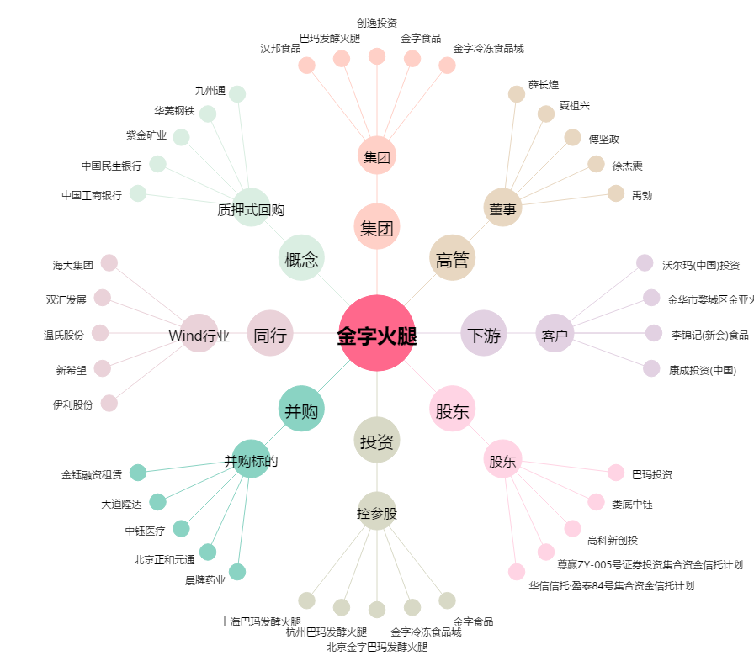
金字火腿[002515.SZ] - 关系概览图

